Sheet1
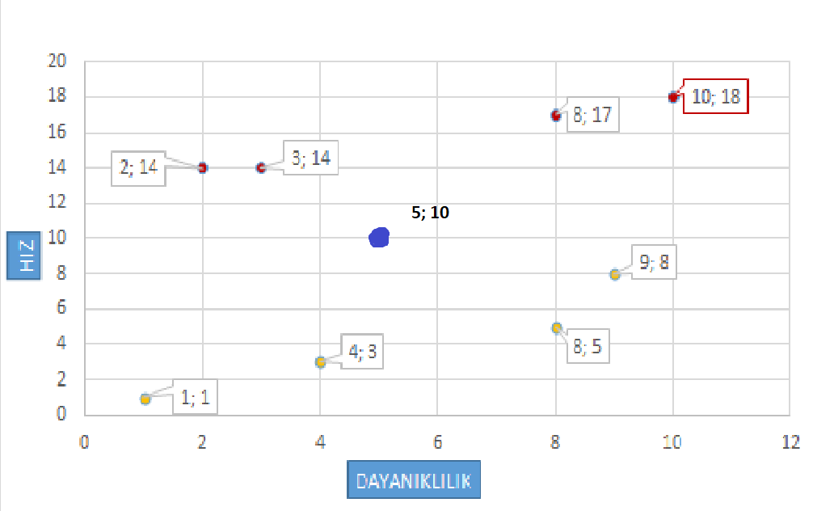
CLASS | x1 | y1 | x2 | y2 | x1-x2 | y1-y2 | KUVVET(X) | KUVVET(Y) | Kuv.Top. | ÖKLİD
SAĞLAM | 9 | 8 | 5 | 10 | 4 | -2 | 16 | 4 | 20 | 4.472135955
PERT | 3 | 14 | 5 | 10 | -2 | 4 | 4 | 16 | 20 | 4.472135955
PERT | 2 | 14 | 5 | 10 | -3 | 4 | 9 | 16 | 25 | 5
SAĞLAM | 8 | 5 | 5 | 10 | 3 | -5 | 9 | 25 | 34 | 5.8309518948
SAĞLAM | 4 | 3 | 5 | 10 | -1 | -7 | 1 | 49 | 50 | 7.0710678119
PERT | 8 | 17 | 5 | 10 | 3 | 7 | 9 | 49 | 58 | 7.6157731059
PERT | 10 | 18 | 5 | 10 | 5 | 8 | 25 | 64 | 89 | 9.4339811321
SAĞLAM | 1 | 1 | 5 | 10 | -4 | -9 | 16 | 81 | 97 | 9.8488578018

